Лист1
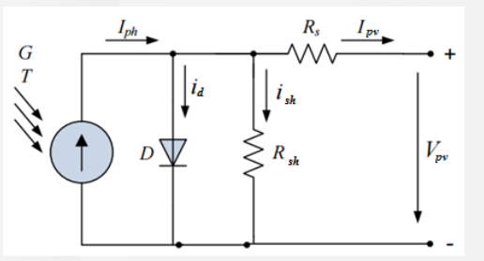
Расчет имитатора солнечной панели
Тихонов Е.Н. |  | 2020-03-11

Rpar= | 100 | Ohm | последовательное
Rposl= | 100 | Ohm | параллельное
Udc= | 9.5 | V | напряжение источника

Режим КЗ |  |  | Режим Pmax |  | Режим ХХ

Ipv= | 8.9 |  | Ipv= | 8.5 | Ipv= | 0
Upv= | 0 |  | Upv= | 7.8 | Upv= | 9.51
 |  |  | Rload= | 0.91764705882 |  |  | Ipv- | выходной ток панели
 |  |  |  |  |  |  | Iph- | суммарный ток от DC-источника
 |  |  |  |  |  |  | Ish- | ток через Rsh
Расчеты: |  |  |  |  |  |  | Id- | ток диода (у нас его нет)

Rs= | 1.0674157303 | Ohm
Rsh= | 1.9850627892 | Ohm

Проверка

 | Режим КЗ | Режим MAX | Режим ХХ
Ipv | 8.9 | 8.5 | 0
Ish | 4.7857428248 | 4.7857428248 | 4.7857428248
Iph | 13.685742825 | 13.285742825 | 4.7857428248
Upv | 0 | 7.8 | 9.5

